Nagłówek
Nazwa pola | Pełna ścieżka XML | Opis | Typ danych | Ilość znaków | Wymagane | Comarch ERP Optima
Naglowek | /Faktura/Faktura/Naglowek | Nagłówek | TNaglowek |  | Tak
KodFormularza | /Faktura/Faktura/Naglowek/KodFormularza |  | (inline_complexType) |  | Tak | FA (3)
WariantFormularza | /Faktura/Faktura/Naglowek/WariantFormularza |  | (inline_simpleType) |  | Tak | 3
DataWytworzeniaFa | /Faktura/Faktura/Naglowek/DataWytworzeniaFa | Data i czas wytworzenia faktury | (inline_simpleType) |  | Tak | Data wysylki Faktury do KSeF
SystemInfo | /Faktura/Faktura/Naglowek/SystemInfo | Nazwa systemu teleinformatycznego, z którego korzysta podatnik | TZnakowy | 256 | Nie | Comarch ERP Optima

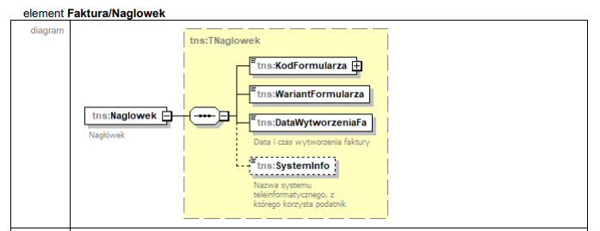

Opis mapowania pól dotyczy wersji 2026.2.1 Comarch ERP Optima

Podmiot1
Nazwa pola | Pełna ścieżka XML | Opis | Typ danych | Ilość znaków | Wymagane | Comarch ERP Optima
Podmiot1 | /Faktura/Faktura/Podmiot1 | Dane podatnika. Imię i nazwisko lub nazwa sprzedawcy towarów lub usług | (inline_complexType) |  | Tak
PrefiksPodatnika | /Faktura/Faktura/Podmiot1/PrefiksPodatnika | Kod (prefiks) podatnika VAT UE dla przypadków określonych w art. 97 ust. 10 pkt 2 i 3 ustawy oraz w przypadku, o którym mowa w art. 136 ust. 1 pkt 3 ustawy | TKodyKrajowUE |  | Nie | Konfiguracja/Dane firmy/Pieczątka firmy/ przedrostek NIP
NrEORI | /Faktura/Faktura/Podmiot1/NrEORI | Numer EORI podatnika (sprzedawcy) | TZnakowy | 256 | Nie | Konfiguracja/Dane firmy/Pieczątka firmy/ EORI
DaneIdentyfikacyjne | /Faktura/Faktura/Podmiot1/DaneIdentyfikacyjne | Dane identyfikujące podatnika | TPodmiot1 | 1 | Tak
NIP | /Faktura/Faktura/Podmiot1/DaneIdentyfikacyjne/NIP | Identyfikator podatkowy NIP | TNrNIP |  | Tak | Konfiguracja/Dane firmy/Pieczątka firmy/ NIP
Nazwa | /Faktura/Faktura/Podmiot1/DaneIdentyfikacyjne/Nazwa | Imię i nazwisko lub nazwa | TZnakowy512 | 512 | Tak | Konfiguracja/Dane firmy/Pieczątka firmy/ Nazwa
Adres | /Faktura/Faktura/Podmiot1/Adres | Adres podatnika | TAdres |  | Tak
KodKraju | /Faktura/Faktura/Podmiot1/Adres/KodKraju | Kod Kraju [Country Code] | TKodKraju |  | Tak | Konfiguracja/Dane firmy/Pieczątka firmy/ Kraj
AdresL1 | /Faktura/Faktura/Podmiot1/Adres/AdresL1 | Adres [Address] | TZnakowy512 | 512 | Tak | Konfiguracja/Dane firmy/Pieczątka firmy/ Dane adresowe
AdresL2 | /Faktura/Faktura/Podmiot1/Adres/AdresL2 | Adres [Address] | TZnakowy512 | 512 | Nie | Konfiguracja/Dane firmy/Pieczątka firmy/ Dane adresowe
GLN | /Faktura/Faktura/Podmiot1/Adres/GLN | Globalny Numer Lokalizacyjny [Global Location Number] | TGLN | 13 | Nie | Konfiguracja/Dane firmy/Pieczątka firmy/ ILN/GLN własny
AdresKoresp | /Faktura/Faktura/Podmiot1/AdresKoresp | Adres korespondencyjny podatnika | (inline_complexType) |  | Nie
KodKraju | /Faktura/Faktura/Podmiot1/AdresKoresp/KodKraju | Kod Kraju [Country Code] | TKodKraju |  |  | -
AdresL1 | /Faktura/Faktura/Podmiot1/AdresKoresp/AdresL1 | Adres [Address] | TZnakowy512 | 512 |  | -
AdresL2 | /Faktura/Faktura/Podmiot1/AdresKoresp/AdresL2 | Adres [Address] | TZnakowy512 | 512 |  | -
GLN | /Faktura/Faktura/Podmiot1/AdresKoresp/GLN | Globalny Numer Lokalizacyjny [Global Location Number] | TGLN | 13 |  | -
DaneKontaktowe | /Faktura/Faktura/Podmiot1/DaneKontaktowe | Dane kontaktowe podatnika | (inline_complexType) |  | Nie
Email | /Faktura/Faktura/Podmiot1/DaneKontaktowe/Email | Adres e-mail podatnika | TAdresEmail |  | Nie | Konfiguracja/Dane firmy/Pieczątka firmy/ E-mail
Telefon | /Faktura/Faktura/Podmiot1/DaneKontaktowe/Telefon | Numer telefonu podatnika | TNumerTelefonu | 16 | Nie | Konfiguracja/Dane firmy/Pieczątka firmy/ Telefon
StatusInfoPodatnika | /Faktura/Faktura/Podmiot1/StatusInfoPodatnika | Status podatnika | TStatusInfoPodatnika |  | Nie | -

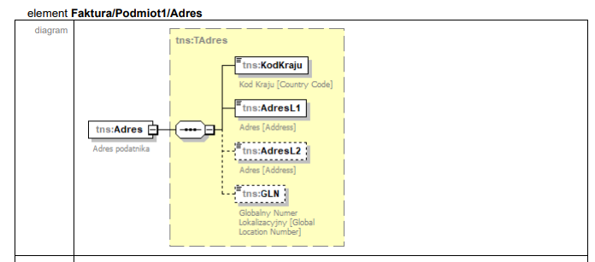

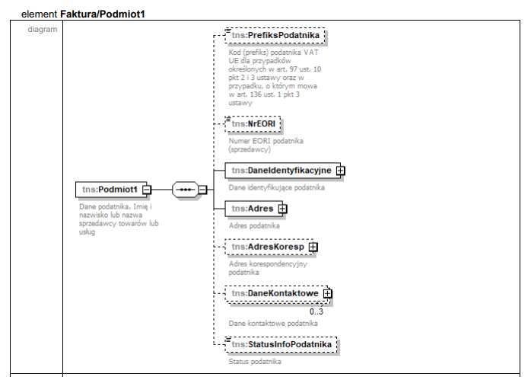

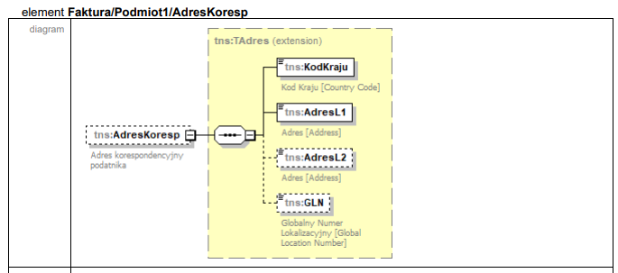

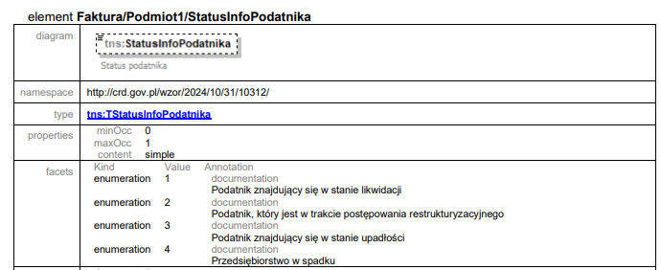

Podmiot2
Nazwa pola | Pełna ścieżka XML | Opis | Typ danych | Ilość znaków | Wymagane | Comarch ERP Optima
Podmiot2 | /Faktura/Faktura/Podmiot2 | Dane nabywcy | (inline_complexType) |  | Tak
NrEORI | /Faktura/Faktura/Podmiot2/NrEORI | Numer EORI nabywcy towarów | TZnakowy | 256 | Nie | Formularz kontahenta/ Dane ogólne/EORI/Id SISC
DaneIdentyfikacyjne | /Faktura/Faktura/Podmiot2/DaneIdentyfikacyjne | Dane identyfikujące nabywcę | TPodmiot2 | 2 | Tak
NIP | /Faktura/Faktura/Podmiot2/DaneIdentyfikacyjne/NIP | Identyfikator podatkowy NIP | TNrNIP |  | Tak | Formularz kontahenta/ Dane ogólne/NIP
KodUE | /Faktura/Faktura/Podmiot2/DaneIdentyfikacyjne/KodUE | Kod (prefiks) nabywcy VAT UE, o którym mowa w art. 106e ust. 1 pkt 24 ustawy oraz w przypadku, o którym mowa w art. 136 ust. 1 pkt 4 ustawy | TKodyKrajowUE |  | Tak | Formularz kontahenta/ Dane ogólne/kod kraju
NrVatUE | /Faktura/Faktura/Podmiot2/DaneIdentyfikacyjne/NrVatUE | Numer Identyfikacyjny VAT kontrahenta UE | TNrVatUE |  | Tak | Formularz kontahenta/ Dane ogólne/NIP
KodKraju | /Faktura/Faktura/Podmiot2/DaneIdentyfikacyjne/KodKraju | Kod kraju nadania identyfikatora podatkowego | TKodKraju |  | Nie | Formularz kontahenta/ Dane ogólne/kod kraju
NrID | /Faktura/Faktura/Podmiot2/DaneIdentyfikacyjne/NrID | Identyfikator podatkowy inny | (inline_simpleType) |  | Tak | Formularz kontahenta/ Dane ogólne/NIP
BrakID | /Faktura/Faktura/Podmiot2/DaneIdentyfikacyjne/BrakID | Podmiot nie posiada identyfikatora podatkowego lub identyfikator nie występuje na fakturze: 1- tak | TWybor1 | 1 | Tak | Formularz kontahenta/ Dane ogólne/gdy pole NIP jest niewypełnione
Nazwa | /Faktura/Faktura/Podmiot2/DaneIdentyfikacyjne/Nazwa | Imię i nazwisko lub nazwa | TZnakowy512 | 512 | Tak | Formularz kontahenta/ Dane ogólne/Nazwa
Adres | /Faktura/Faktura/Podmiot2/Adres | Adres nabywcy. Pola opcjonalne dla przypadków określonych w art. 106e ust. 5 pkt 3 ustawy | TAdres |  | Nie
KodKraju | /Faktura/Faktura/Podmiot2/Adres/KodKraju | Kod Kraju [Country Code] | TKodKraju |  | Tak | Formularz kontahenta/ Dane ogólne/kod kraju
AdresL1 | /Faktura/Faktura/Podmiot2/Adres/AdresL1 | Adres [Address] | TZnakowy512 | 512 | Tak | Formularz kontahenta/Dane teleadresowe
AdresL2 | /Faktura/Faktura/Podmiot2/Adres/AdresL2 | Adres [Address] | TZnakowy512 | 512 | Nie | Formularz kontahenta/Dane teleadresowe
GLN | /Faktura/Faktura/Podmiot2/Adres/GLN | Globalny Numer Lokalizacyjny [Global Location Number] | TGLN | 13 | Nie | Formularz kontahenta/Inne/ILN/GLN
AdresKoresp | /Faktura/Faktura/Podmiot2/AdresKoresp | Adres korespondencyjny nabywcy | TAdres |  | Nie
KodKraju | /Faktura/Faktura/Podmiot2/AdresKoresp/KodKraju | Kod Kraju [Country Code] | TKodKraju |  | Tak | -
AdresL1 | /Faktura/Faktura/Podmiot2/AdresKoresp/AdresL1 | Adres [Address] | TZnakowy512 | 512 | Tak | -
AdresL2 | /Faktura/Faktura/Podmiot2/AdresKoresp/AdresL2 | Adres [Address] | TZnakowy512 | 512 | Nie | -
GLN | /Faktura/Faktura/Podmiot2/AdresKoresp/GLN | Globalny Numer Lokalizacyjny [Global Location Number] | TGLN | 13 | Nie | -
DaneKontaktowe | /Faktura/Faktura/Podmiot2/DaneKontaktowe | Dane kontaktowe nabywcy | (inline_complexType) |  | Nie
Email | /Faktura/Faktura/Podmiot2/DaneKontaktowe/Email | Adres e-mail nabywcy | TAdresEmail |  | Nie | Formularz kontahenta/Dane teleadresowe / E-mail
Telefon | /Faktura/Faktura/Podmiot2/DaneKontaktowe/Telefon | Numer telefonu nabywcy | TNumerTelefonu | 16 | Nie | Formularz kontahenta/Dane teleadresowe / Telefony
NrKlienta | /Faktura/Faktura/Podmiot2/NrKlienta | Numer klienta dla przypadków, w których nabywca posługuje się nim w umowie lub zamówieniu | TZnakowy | 256 | Nie | -
IDNabywcy | /Faktura/Faktura/Podmiot2/IDNabywcy | Unikalny klucz powiązania danych nabywcy na fakturach korygujących, w przypadku gdy dane nabywcy na fakturze korygującej zmieniły się w stosunku do danych na fakturze korygowanej | (inline_simpleType) | 32 | Nie | -
JST | /Faktura/Faktura/Podmiot2/JST | Znacznik jednostki podrzędnej JST | (inline_simpleType) |  | Tak | Formularz faktury (korekty)/ Zakładka KSeF/ Dodatkowe dane/ Rola: JST odbiorca - gdy jest wprowadzona JST= 1/ gdy nie jest wprowadzona JST=2
GV | /Faktura/Faktura/Podmiot2/GV | Znacznik członka grupy VAT | (inline_simpleType) |  | Tak | Formularz faktury (korekty)/ Zakładka KSeF/ Dodatkowe dane/ Rola: GV odbiorca- gdy jest wprowadzona GV=1/ gdy nie jest wprowadzona GV=2

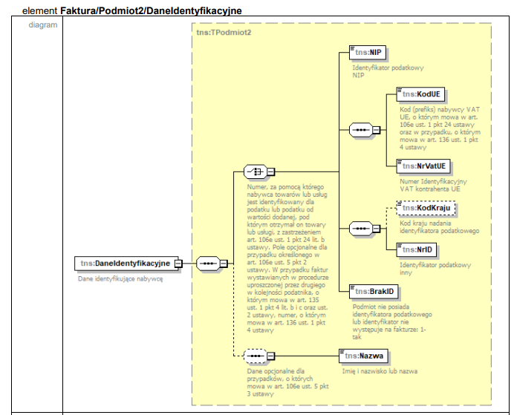
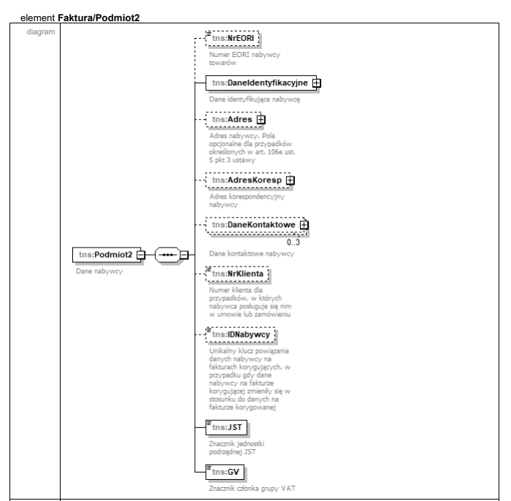

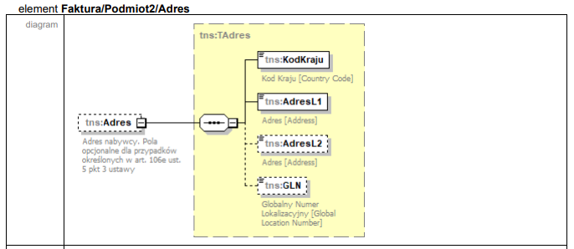
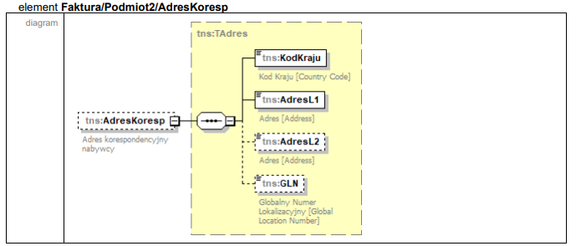

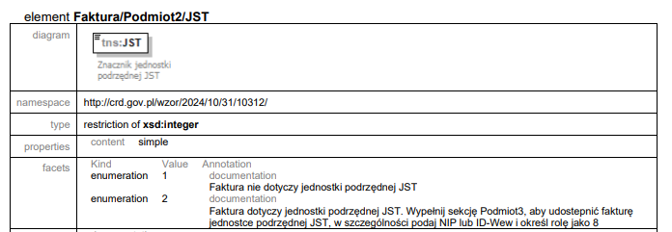

Podmiot3
Nazwa pola | Pełna ścieżka XML | Opis | Typ danych | Ilość znaków | Wymagane | Comarch ERP Optima
Podmiot3 | /Faktura/Faktura/Podmiot3 | Dane podmiotu/-ów trzeciego/-ich (innego/-ych niż sprzedawca i nabywca wymieniony w części Podmiot2), związanego/-ych z fakturą | (inline_complexType) |  | Nie | Kontrahnet dodany na dokumencie na zakładce KSeF w sekcji Dodatkowe dane/ Dodatkowy podmiot
...
RolaInna | /Faktura/Faktura/Podmiot3/RolaInna | Znacznik innego podmiotu: 1 - Inny podmiot | TWybor1 | 1 | Tak | Kontrahent dodany na zakładce KSeF w sekcji Dodatkowe dane / Rola/Rola inna
OpisRoli | /Faktura/Faktura/Podmiot3/OpisRoli | Opis roli podmiotu - w przypadku wyboru roli jako Inny podmiot | TZnakowy | 256 | Tak | Kontrahent dodany na zakładce KSeF w sekcji Dodatkowe dane / Rola/Rola inna z określonym opisem Roli
Udzial | /Faktura/Faktura/Podmiot3/Udzial | Udział - procentowy udział dodatkowego nabywcy. Różnica pomiędzy wartością 100% a sumą udziałów dodatkowych nabywców jest udziałem nabywcy wymienionego w części Podmiot2. W przypadku niewypełnienia pola przyjmuje się, że udziały występujących na fakturze nabywców są równe | TProcentowy |  | Nie | Kontrahent dodany na zakładce KSeF w sekcji Dodatkowe dane / Rola, z określoną procentowo wysokością udziału.
NrKlienta | /Faktura/Faktura/Podmiot3/NrKlienta | Numer klienta dla przypadków, w których podmiot wymieniony jako podmiot trzeci posługuje się nim w umowie lub zamówieniu | TZnakowy | 256 | Nie | -

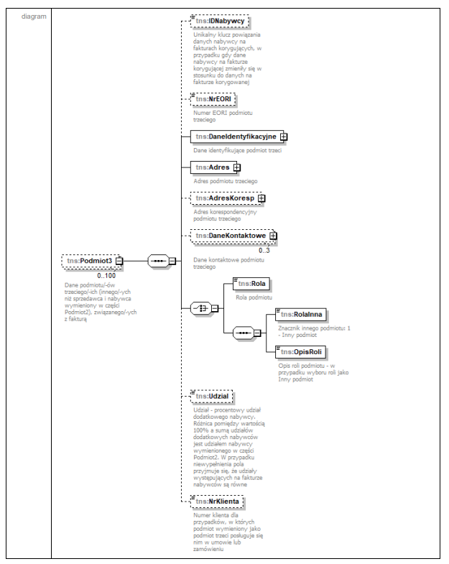
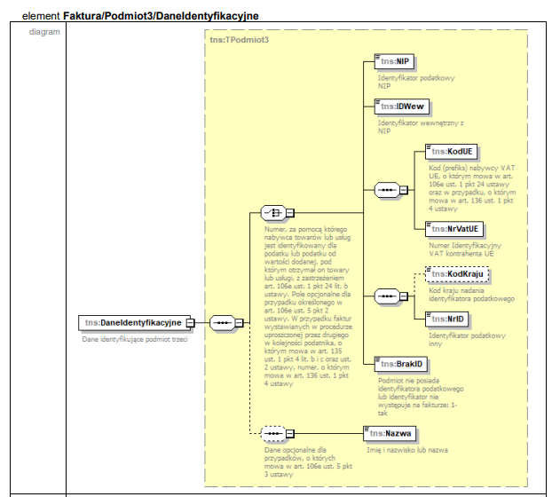

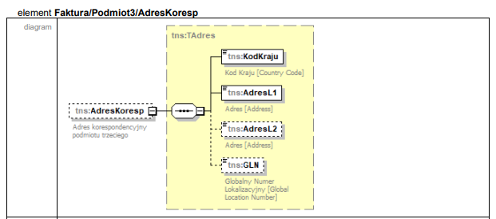
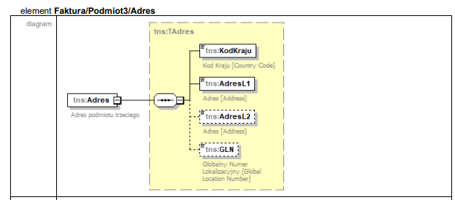

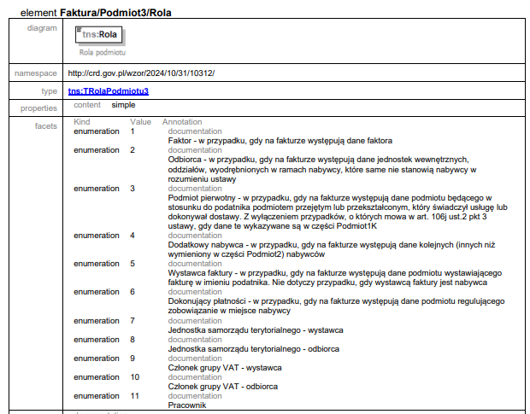

Stopka
Nazwa pola | Pełna ścieżka XML | Opis | Typ danych | Ilość znaków | Wymagane | Comarch ERP Optima
Stopka | /Faktura/Faktura/Stopka | Pozostałe dane na fakturze | (inline_complexType) |  | Nie
Informacje | /Faktura/Faktura/Stopka/Informacje | Pozostałe dane | (inline_complexType) |  | Nie
StopkaFaktury | /Faktura/Faktura/Stopka/Informacje/StopkaFaktury | Stopka faktury | TTekstowy |  | Nie | Konfiguracja/ Firma/ Handel/Parametry wydruku faktury uzupełniony Tekst stopki
Rejestry | /Faktura/Faktura/Stopka/Rejestry | Numery podmiotu lub grupy podmiotów w innych rejestrach i bazach danych | (inline_complexType) |  | Nie
PelnaNazwa | /Faktura/Faktura/Stopka/Rejestry/PelnaNazwa | Pełna nazwa | TZnakowy | 256 | Nie | -
KRS | /Faktura/Faktura/Stopka/Rejestry/KRS | Numer Krajowego Rejestru Sądowego | TNrKRS |  | Nie | Konfiguracja/ Firma/ Pieczątka firmy/KRS/ Numer
REGON | /Faktura/Faktura/Stopka/Rejestry/REGON | REGON | TNrREGON |  | Nie | Konfiguracja/ Firma/ Pieczątka firmy/Dane firmy/REGON
BDO | /Faktura/Faktura/Stopka/Rejestry/BDO | Numer w Bazie Danych o Odpadach | (inline_simpleType) | 9 | Nie | Konfiguracja/ Firma/ Pieczątka firmy/Inne/ Numer rejestrowy BDO
